Plan
Poniedziałek |  |  | Wtorek |  |  | Przedmiot |  |  | Nauczyciel
Lekcja | Plan | Naucz. | Lekcja | Plan | Naucz. | nazwa | liczba h |  | dane |  | ma
1 | fizyka | Ad.Rów. |  |  |  |  | ma być | jest | imię i nazwisko | inicjały | godzin
 |  |  |  |  |  | matematyka | 5 | Wykreśl: 3 | Jan Liczewski | Ja.Lic. | Przekroczył limit
 |  |  | 1 | matematyka | Ja.Lic. | fizyka | 3 | Wykreśl: 6 | Adam Równia | Ad.Rów. | Przekroczył limit
2 | matematyka | Ja.Lic. | 2 | matematyka | Ja.Lic. | j. polski | 5 | ok | Anna Słówko | An.Słó. | 5
 |  |  | 3 | matematyka | Ja.Lic. | j. ang. | 5 | ok | Janina Button | Ja.But. | 5
3 | matematyka | Ja.Lic. | 4 | matematyka | Ja.Lic. | chemia | 3 | Dopisz: 2 | Katarzyna Fiolka | Ka.Fio. | 7
4 | fizyka | Ad.Rów. | 5 | fizyka | Ad.Rów. | biologia | 3 | Wykreśl: 3 | Katarzyna Fiolka | Ka.Fio. | 7
 |  |  | 6 | j. ang. | Ja.But. | geografia | 3 | Dopisz: 3 | Janina Button | Ja.But. | 5
5 | j. polski | An.Słó. | 7 | j. ang. | Ja.But. | plastyka | 2 | Dopisz: 2 | Xymena Farbka | Xy.Far. | 0
6 | j. ang. | Ja.But. | 8 | j. ang. | Ja.But. | muzyka | 2 | Dopisz: 2 | Jadwiga Nuta | Ja.Nut. | 0
 |  |  |  |  |  | w.f. | 5 | Dopisz: 4 | Zygmunt Mocny | Zy.Moc. | 1
Środa |  |  | Czwartek |  |  | technika | 1 | Dopisz: 1 | Jan Młot | Ja.Mło. | 0
Lekcja | Plan | Naucz. | Lekcja | Plan | Naucz.
 |  |  | 1 | w.f. | Zy.Moc.
1 | fizyka | Ad.Rów. | 2 | biologia | Ka.Fio.
2 | matematyka | Ja.Lic.
3 | fizyka | Ad.Rów. | 3 | matematyka | Ja.Lic.
4 | j. polski | An.Słó. | 4 | fizyka | Ad.Rów.
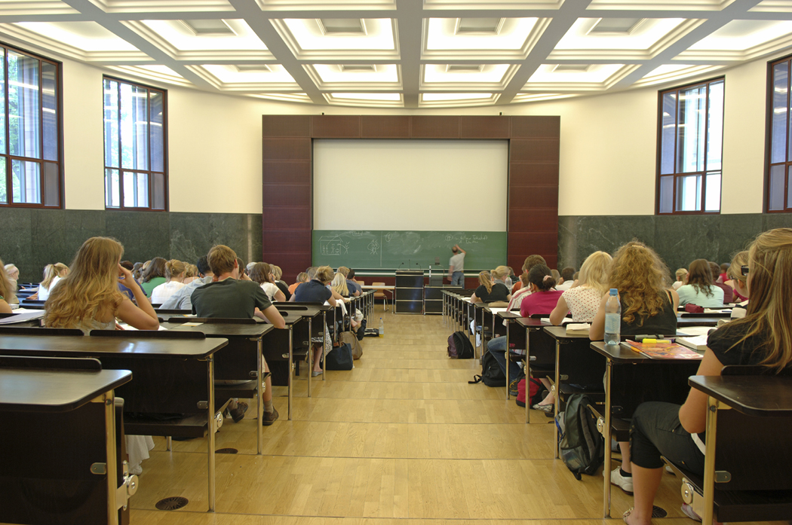
5 | j. polski | An.Słó. | 5 | fizyka | Ad.Rów.
6 | j. polski | An.Słó. | 6 | fizyka | Ad.Rów.

7 | j. polski | An.Słó. | 7 | fizyka | Ad.Rów.
8 | chemia | Ka.Fio. | 8 | j. ang. | Ja.But.

Piątek
Lekcja | Plan | Naucz.
1 | biologia | Ka.Fio.
2 | biologia | Ka.Fio.

3 | biologia | Ka.Fio.

4 | biologia | Ka.Fio.
5 | biologia | Ka.Fio.

